summary
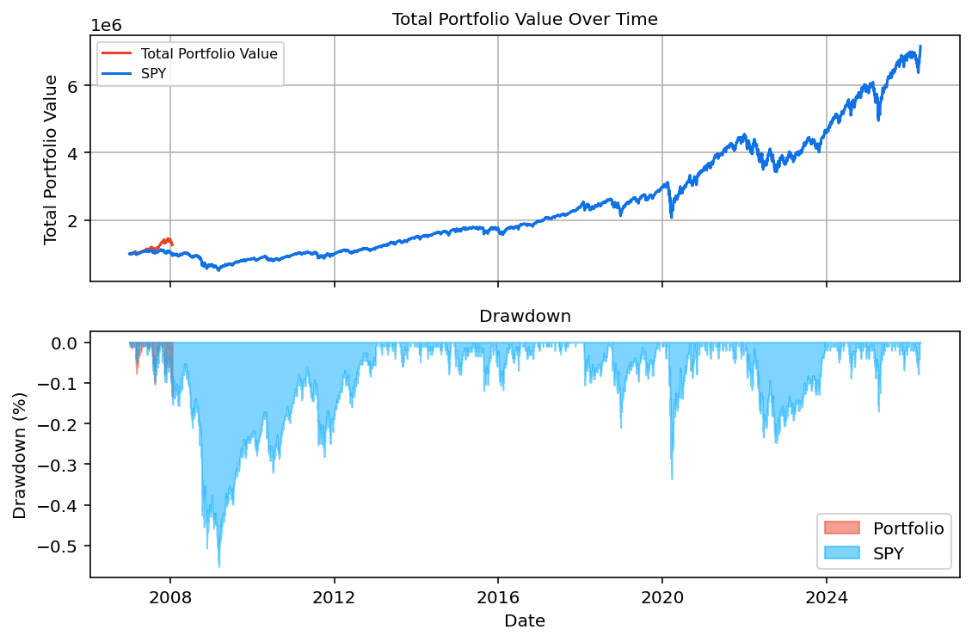
portfolio_weights
Metric | Portfolio | Benchmark | year_number | year | start_date | end_date | portfolio_weights_return | portfolio_weights_start_value | portfolio_weights_end_value | SPY_return | SPY_start_value | SPY_end_value | alpha
Start Balance | $1,000,000.00 | $1,000,000.00 | 0 | 2007.00 | 2007-01-03 | 2007-12-31 | 42.28% | $998,509.10 | $1,432,611.06 | 5.21% | $1,000,000.00 | $1,053,353.55 | 37.07%
End Balance | $1,258,059.00 | $7,162,107.98 | 1 | 2008.00 | 2008-01-02 | 2008-01-18 | -91.77% | $1,416,969.65 | $1,258,059.00 | -99.99% | $1,044,073.51 | $665,687.00 | 8.22%
Net Return | 25.81% | 616.21% | 2 | 2009.00 | N/A | N/A | N/A | N/A | N/A | 21.99% | $685,761.45 | $841,205.37 | N/A
Annualized Return (CAGR) | 23.70% | 519.68% | 3 | 2010.00 | N/A | N/A | N/A | N/A | N/A | 12.77% | $855,428.47 | $967,893.39 | N/A
Annualized Volatility | 15.06% | 20.07% | 4 | 2011.00 | N/A | N/A | N/A | N/A | N/A | 0.81% | $977,879.15 | $986,051.79 | N/A
Skewness | -0.4680 | 0.0334 | 5 | 2012.00 | N/A | N/A | N/A | N/A | N/A | 13.77% | $1,001,788.19 | $1,143,807.79 | N/A
Kurtosis | 4.5100 | 17.4578 | 6 | 2013.00 | N/A | N/A | N/A | N/A | N/A | 28.12% | $1,173,060.67 | $1,513,283.57 | N/A
Portfolio Sharpe Ratio | 1.5737 | 25.8887 | 7 | 2014.00 | N/A | N/A | N/A | N/A | N/A | 14.14% | $1,498,858.95 | $1,717,098.90 | N/A
Portfolio Sortino Ratio | 2.0686 | 0.7086 | 8 | 2015.00 | N/A | N/A | N/A | N/A | N/A | 1.25% | $1,716,192.27 | $1,738,285.01 | N/A
Modified VaR (5%) | 1.56% | 1.65% | 9 | 2016.00 | N/A | N/A | N/A | N/A | N/A | 13.19% | $1,713,976.84 | $1,946,766.57 | N/A
Historic CVaR (5%) | 2.27% | 2.69% | 10 | 2017.00 | N/A | N/A | N/A | N/A | N/A | 20.24% | $1,961,694.38 | $2,369,154.38 | N/A
Max Drawdown | -13.23% | -55.18% | 11 | 2018.00 | N/A | N/A | N/A | N/A | N/A | -5.11% | $2,386,200.44 | $2,260,988.02 | N/A
Max Drawdown Date | 2008-01-18 | 2009-03-09 | 12 | 2019.00 | N/A | N/A | N/A | N/A | N/A | 30.12% | $2,263,307.79 | $2,966,747.88 | N/A
Alpha | -495.98% | N/A | 13 | 2020.00 | N/A | N/A | N/A | N/A | N/A | 16.66% | $2,994,584.87 | $3,510,537.20 | N/A
 |  |  | 14 | 2021.00 | N/A | N/A | N/A | N/A | N/A | 29.56% | $3,462,730.71 | $4,518,865.10 | N/A
Start Date | End Date | Years | 15 | 2022.00 | N/A | N/A | N/A | N/A | N/A | -18.19% | $4,544,984.14 | $3,697,648.46 | N/A
03-01-2007 | 18-01-2008 | 1.0793650794 | 16 | 2023.00 | N/A | N/A | N/A | N/A | N/A | 26.02% | $3,682,018.50 | $4,665,521.13 | N/A
 |  |  | 17 | 2024.00 | N/A | N/A | N/A | N/A | N/A | 24.71% | $4,639,398.88 | $5,826,495.14 | N/A
 |  |  | 18 | 2025.00 | N/A | N/A | N/A | N/A | N/A | 17.48% | $5,812,278.50 | $6,858,746.79 | N/A
 |  |  | 19 | 2026.00 | N/A | N/A | N/A | N/A | N/A | 14.95% | $6,871,250.28 | $7,162,107.98 | N/A

